상품제안서
보틀로만 리유저블 손잡이 머그컵 355/500ml | 상품코드: S25351

 |  |  |  |  |  |  | 02-713-8555 | www.synergygift.co.kr
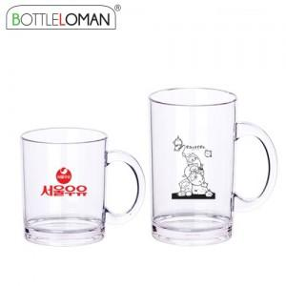

【상세/제작정보】 | <span style="font-size: 14pt;">- 1도인쇄 200개 미만 인쇄비 별도로 발생됩니다.</span><br><span style="font-size: 14pt;">- 개별인박스 및 선물포장지는 예고없이 변경될 수 있습니다.</span>

【인쇄/포장옵션】 | 실크 / 포장지포장

【공급단가】 | 수량 | 100~ | 300~ | 500~ | 1,000~ | 3,000~
*VAT별도 | 355ml | 3,900원 | 3,690원 | 3,510원 | 3,420원 | 3,360원
 | 500ml | 4,290원 | 4,050원 | 3,860원 | 3,760원 | 3,690원

【상품 URL】 | https://www.synergygift.co.kr:443/src/goods_detail.php?gdno=25351

